주요카드 - 오르페우스 자리
10월 별자리 주제 - 오르페우스의 노래

1. 오르페우스의 노래

상황 - 한가롭게 하프를 뜯는 오르페우스와 그런 오르페우스에 기대어 음악을 듣는 에우리디케 :
 | 오르페우스와 에우리디케의 주위에 사자, 말, 양 등의 육식/초식 동물들이 서로 구분없이 한가롭게 누워서 오르페우스의 연주를 감상하고 있다.
 | 오르페우스는 앉아서 하프를 연주하며 노래를 하고 있고 에우리디케는 그런 오르페우스에게 기대 그의 연주를 감상하고 있다.
 | 전반적으로 평화롭고 잔잔한 느낌으로 표현되었으면 합니다.
 | (아래와 예시 이미지와 비슷한 상황 - 단지 상황만 아래와 같은 상황이라고 보시면 되고 배경, 캐릭터의 표현 등은
 | 참고하지 말아 주십시오.)

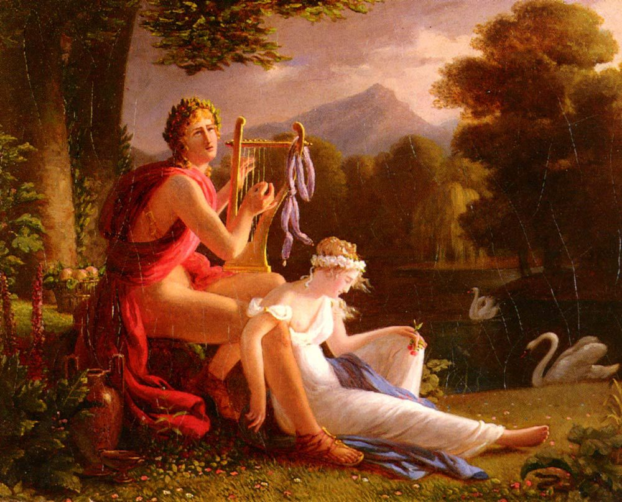
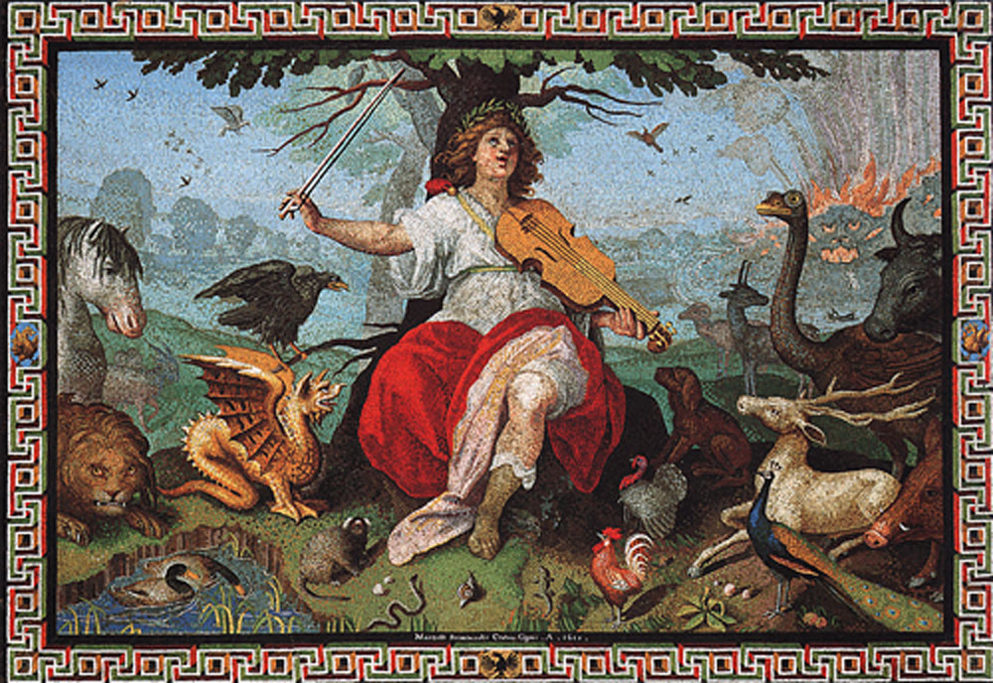

세부 요구 사항 :

 | 1. 위 예시와 같이 오르페우스가 머리에 월계수를 쓰고 있고
 | 오르페우스와 에우리디케가 미소년/ 미소녀로 표현되었으면 합니다.

 | 2. 오르페우스는 리라를 연주하는 것으로 표현 부탁드립니다.

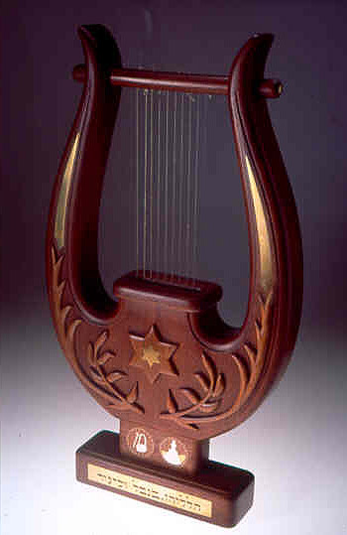

 | 3. 오프페우스 주위에 육식/ 초식 동물이 서로 평화롭게 누워있도록 부탁드립니다.

 | 4. 오르페우스는 에우리디케를, 에우리디케는 오르페우스를 서로 사랑스럽게 바라보고 있어
 | 다른 이들이 저 두 사람은 서로 사랑하는 연인 관계이구나 라는 것을 알 수 있도록 부탁드립니다.

보조카드 - 하데스 자리
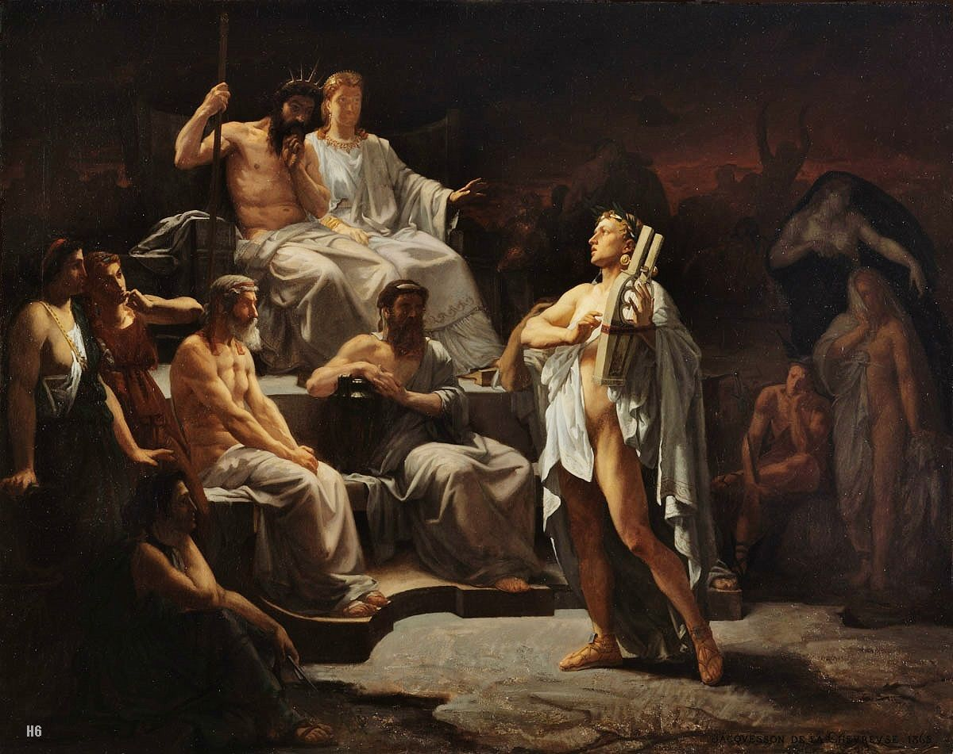
10월 별자리 주제 - 오르페우스의 노래

2. 명계의 하데스

상황 - 하데스는 오르페우스의 연주를 듣고 매우 감동하고 있다.
 | 오르페우스가 명계의 왕 하데스 앞에서 리라를 연주하고 있다.
 | 오르페우스의 연주에 하데스 옆에 있는 케르베로스는 잠이 들었고
 | 하데스는 명계에서 들어본적도 없는 아름다운 리라 선율에 감동을 한다.
 | (아래와 예시 이미지와 비슷한 이미지 - 이미지만 아래와 같은 상황이라고 보시면 되고 캐릭터의 외형이나 포즈 등은
 | 참고하지 말아 주십시오.)

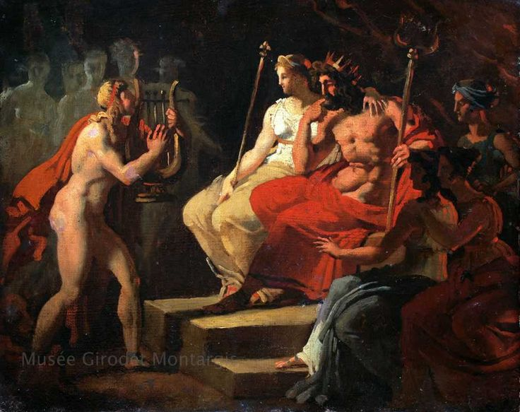

세부 요구 사항 :

 | 1. 하데스는 지하세계의 왕이기 때문에 보다 어둡고 침침한 분위기로 표현 부탁드리며 그가 앉는 의자는 위의 이미지보다 더 화려하게 표현 부탁드립니다.

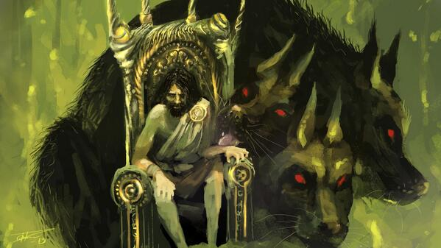
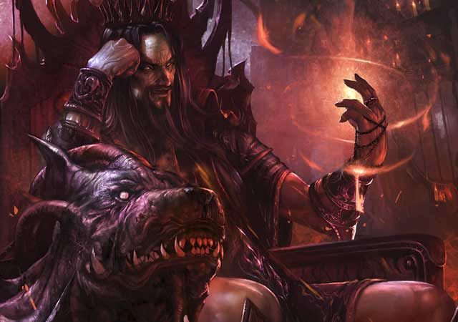
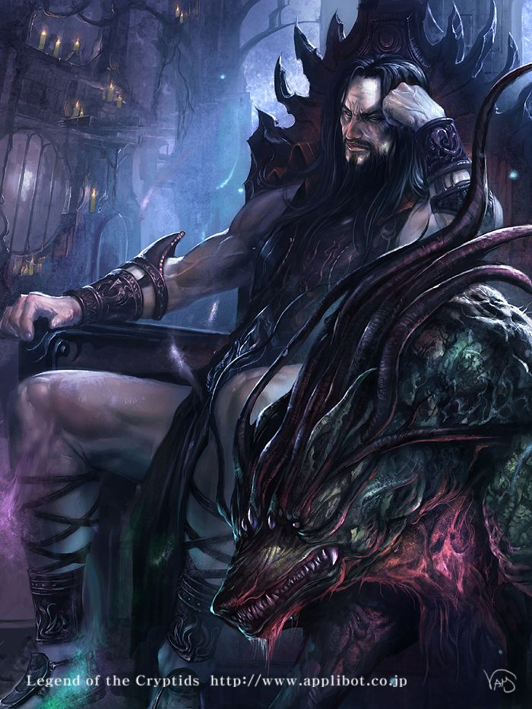

 | 2. 하데스의 옆을 지키는 케르베로스는 지옥 문지기에 걸맞게 아래와 같이 덩치가 크고 위협적으로 보이도록 부탁드립니다.

 | 3. 하데스는 지하세계의 어둠을 대표하고 오르페우스는 지상의 빛을 대표하므로
 | 하데스가 있는 곳의 배경은 어두우면서 칙칙하게,
 | 오르페우스가 있는 배경은 밝게 표현 부탁드립니다.

 | 4. 이 이미지의 주인공은 하데스이기에 하데스를 더 주목할 수 있도록 표현 부탁드리며
 | 아래와 같이 하데스가 높은 곳에서 낮은 곳에서 연주를 하는 오르페우스를 내려다 볼 수 있도록 표현 부탁드립니다.

보조카드 - 에우리디케 자리
10월 별자리 주제 - 오르페우스의 노래

3. 에우리디케

상황 - 오르페우스가 뒤를 돌아보는 실수로 인해 에우리디케는 다시 명계로 빨려들어간다.
 | 명계에서 나오는 동굴 앞에서 오르페우스는 에우리디케를 돌아보고 있고 에우리디케는 동굴의 어둠 속으로 빨려들어가고 있다.
 | 오르페우스는 자신의 실수에 매우 후회하고 있는 모습이고 에우리디케는 슬픈표정으로 그런 오르페우스를 바라보고 있다.
 | (아래와 예시 이미지와 비슷한 이미지 - 이미지만 아래와 같은 상황이라고 보시면 되고 캐릭터의 외형 등은
 | 참고하지 말아 주십시오.)

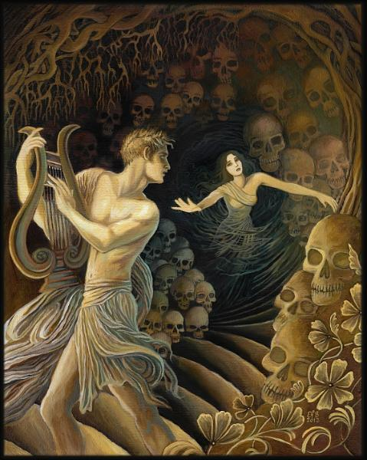
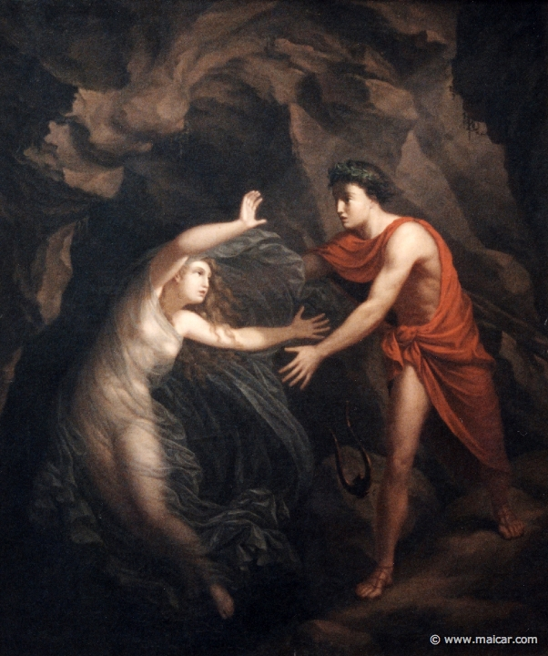

세부 요구 사항 :

 | 1. 오르페우스의 경우 빨려가는 에우리디케에게 손을 내밀어 그녀를 붙잡으려고 하는 포즈를 취했으면 합니다.

 | 2. 이 카드 이미지의 주인공은 에우리디케로 어둠속으로 빨려 들어가는 에우리디케를 중심으로 표현해주셨으면 합니다.

10월 일반 카드 틀
10월 "오르페우스의 노래" 갤럭시 작물 테두리

 | 오르페우스의 리라

 | 아래와 같이 원형의 리라 모양 테두리를 갖는다.

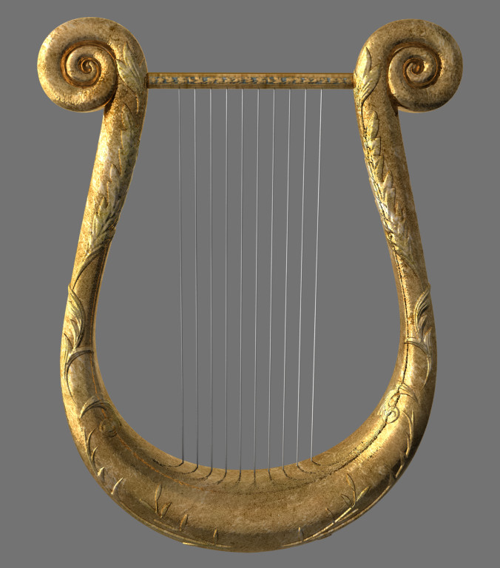

원화
 |  | .

오른쪽과 같이 신전 기둥이
소녀가 서있는 모습으로 되어 있다.

10월 스페셜 홀로그램 카드
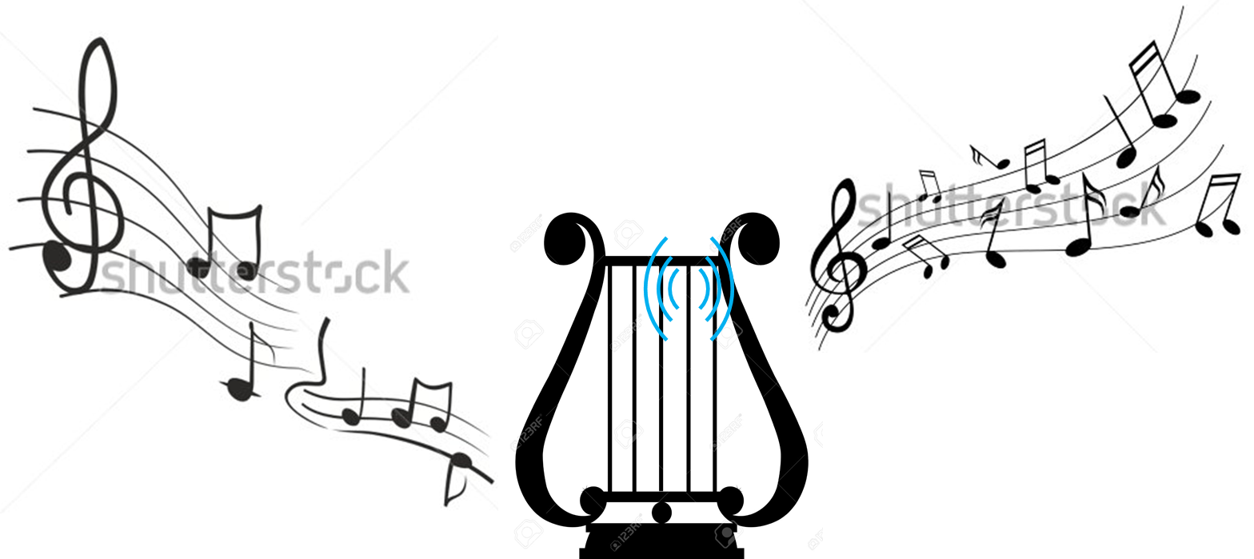

10월 "오르페우스의 노래" 스페셜 홀로그램 카드 - 오르페우스의 리라

형태 :
아래와 같이 리라의 형태를 띤다.

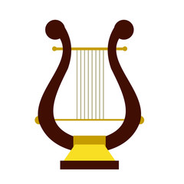

이펙트 :
1. 리라 주위로 아래와 같이 오색빛이 은은하게 감돈다.

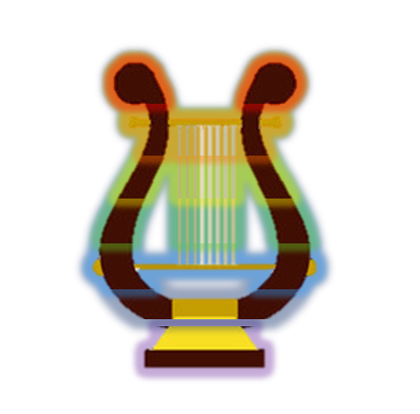

2. 리라의 가장 왼쪽 선부터 차례대로 리라선이 떨리는 듯한 효과가 생기며
리라 선이 떨리는 효과도 각 선마다 형형색색으로 나타난다.

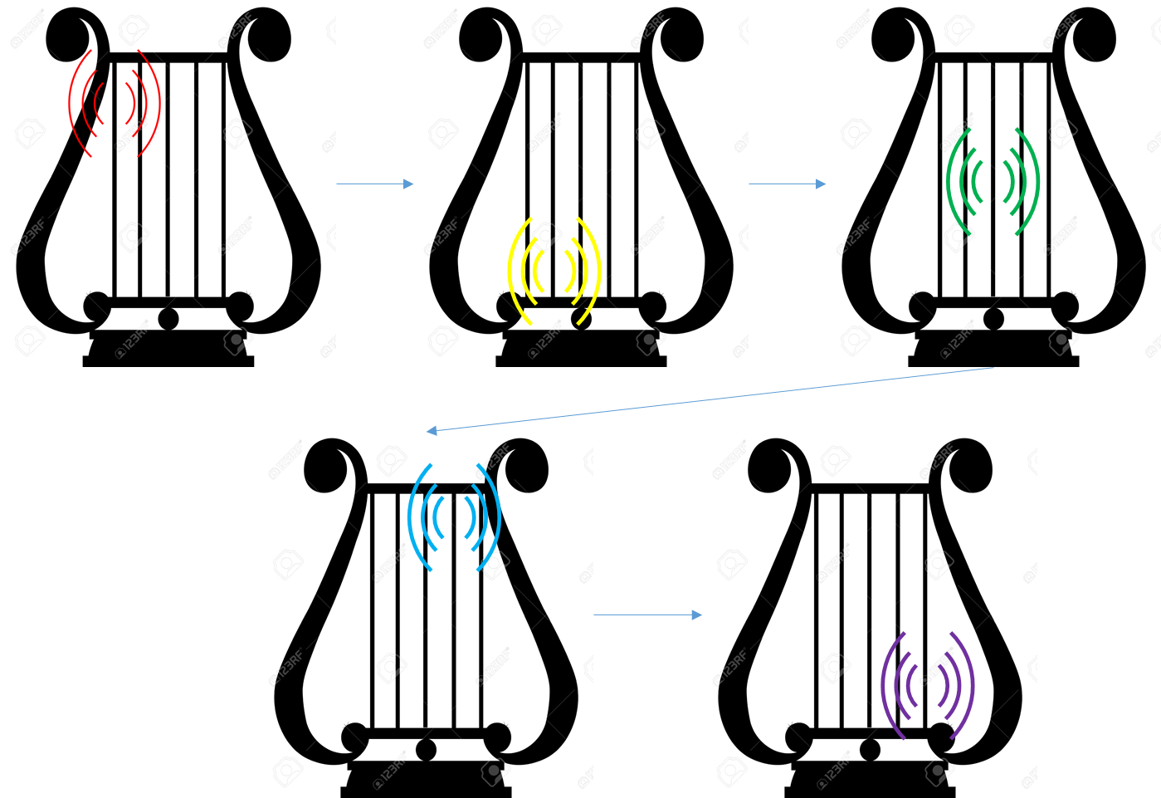

3. 리라의 선이 울릴 때 리라 위로 음표 이펙트들이 나와서 위로 너울거리며 올라간다.

